本文
Ⅰ.未固結試料採取のための施工試験計画書(例）

１． | 未固結試料採取の概要
 | 地盤状況や杭仕様を考慮し、根固め部の目標強度を満足するように根固め液の注入率や注入
 | 方法を盛り込んだ施工サイクルタイム計画表に従い、施工した杭の根固め部からソイルセメントの
 | 未固結試料を採取する。そして、試料固化後の圧縮強度を調査することで、計画の妥当性を評価
 | することを目的とする施工試験を実施する。
 | 具体的には根固め部築造後、未固結試料を採取し、まだ固まらない試料についての物性調査
 | 並びに、固化後に圧縮強度試験を行うことにより、根固め部に必要な強度を満足する根固め液の
 | 配合、注入量、施工サイクルタイムであることを確認する。施工試験の留意事項としては、杭の建
 | 込みは行わないため、本杭とは異なる位置（別孔）で実施することを原則とする。さらに、本杭をプ
 | ロセス管理するための試験なので、本杭と同じサイクルタイムで実施する。そのため、サイクルタイ
 | ムが異なる支持層確認のための土砂採取施工と兼用しない。
 | 採取試料は、土砂とセメントミルクの混合状態、色、温度、土塊混入の有無などの外観検査を実
 | 施し、固化後に圧縮強度試験を行う。

２． | キャリブレーション
 | 使用する計量機器の計量精度の確認（キャリブレーション）や機材の基本量の計測、杭打ち機の
 | 調整を行う。

 | 2.1 計量機器のキャリブレーションの例
 |  | （1）プラント（セメント重量計、水の計量器）
 |  | プラントのミキサにロードセルが装備されており、ミキサ自体が秤となっている。
 |  | セメントおよび水は、秤の計量値と連動し、自動で設定量がミキサに投入される。この秤の
 |  | キャリブレーションを行う。
 |  | ・ | 検量用分銅の確認
 |  | ・ | 重量計の重量表示0㎏確認
 |  | ・ | ミキサ内部、または上部に分銅を均等に載荷する
 |  | ・ | 重量計の重量表示100㎏確認の例
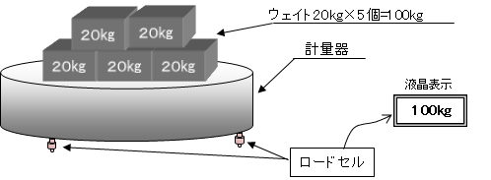
重量計

 |  | （2）施工管理装置（流量計、深度計など）の例
 |  | ａ．流量計
 |  | ・ | 流量計の表示が計画値になるよう、プラントポンプの速度を合わせる。
 |  | ・ | 流量値表示の安定を確認し、計量バケツに時間を計測しながら吐出する。
 |  | ・ | 所定時間経過して計量バケツに吐出した水量がおおよそ計画値であるか確認する。

 |  | ｂ．深度計
 |  | ・ | 掘削ヘッド先端の高さを計測開始の基準高さ（±0mm）に合わせる。
 |  |  | （例：基準がGL±0mmで、視準レベルをGL+1,000mmにセットした場合、視準レベル分の
 |  |  | 高さを掘削ヘッド先端から1,000mm上に印を付けておき、レベルで印を視準しながら、先
 |  |  | 端を上下させ、印が合う高さに調整する。このように掘削ヘッド先端高さを基準GL±0mm
 |  |  | に合わせたところで、深度計を0mmにセットする）

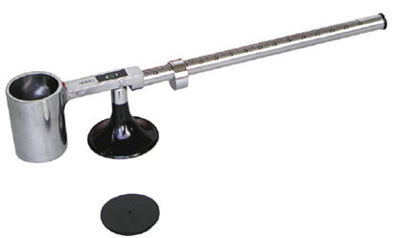
 |  | （3）マッドバランス（セメントミルクやソイルセメントの密度測定器具）
 |  | ・ | 容器に水を満たし、蓋をする。
 |  |  | こぼれた水滴を拭きとる。
 |  | ・ | 分銅を 1.0 の目盛りに合わせる。
 |  | ・ | 水平器の水泡が中央にあることを確認。
 |  | ・ | 合っていない時は、蓋ねじを外し、中のダイ
 |  |  | ヤルゲージを回して調整する。
 |  |  |  |  |  |  |  |  |  |  |  |  | 【 マッドバランス 】
 | 2.2 機材の基本量の計測
 |  | （1）プラントから掘削ヘッド間のセメントミルク到達時間（タイムラグ）
 |  | プラントポンプを稼働し、セメントミルクが掘削ヘッド先端まで到達する時間を把握する。
 |  | ・ | 事前にホース長さを把握し、計算上のタイムラグを算出しておく。
 |  | ・ | プラントのアジデータ、若しくはミキサに水を張り、食紅などで着色する。
 |  | ・ | ポンプ送り速さを、施工時にセメントミルクを吐出する流量に合わせて水を送り、流量計で
 |  |  | 流量を確認する。
 |  | ・ | 流量が安定したら、プラントから着色した水に切り替え、同時にストップウォッチ等で時間
 |  |  | 計測を始める。
 |  | ・ | 着色した水がヘッド先端から出たら、時間を確認する。

 |  | （2）掘削ロッド等の長さ
 |  | 掘削ロッド等を横置きにし、メジャー等で長さを確認する。掘削ロッドの種類は、5m、10mの
 |  | 任意の長さの連結ロッド等がある。

 | 2.3 杭打ち機の傾斜計の調整
 |  | 杭打ち機のリーダの鉛直性を、2方向より下げ振りなどで確認しながら鉛直に調整する。掘削
 |  | ロッドをリーダに対して平行に合わせ、鉛直性を確認したうえで、リーダ傾斜計（杭打機操縦
 |  | 室内）の角度を前後計左右計ともにゼロ点に合わせる。
 |  | 目標管理値は1/200以内(鉛直±0.3°以内)とする。
 |  | 例） | リーダ長さが30mの場合、1/200は上端部と下端部で150mmの差異となる。DH508以上と
 |  |  | DH358はリーダのガイドパイプ（オーガが上下動するパイプ）がφ100mm、DH408はφ70
 |  |  | mmであるので、鉛直確認の目安となる。

３． | 掘削試験
 | 3.1 軸部掘削
 | 掘削ヘッド先端から掘削液を吐出しながら掘削する。適宜、反復しながら掘削することにより、孔曲
 | りを防止する。地中障害による掘削孔の傾斜や杭心ずれ、または掘削液面の低下に注意して掘削
 | を進める。掘削状況に異常が発生した場合は、作業を中断し、工事監理者と協議する。掘削時の電
 | 流値を測定し、その測定値から求めた積分電流値とボーリング柱状図とを対比しながら掘削孔の状
 | 況を確認する。掘削速度は土質の状態や掘削孔内の泥化状態・オーガ駆動装置の掘削抵抗に合
 | わせて適宜調整する。拡大根固め部天端、もしくは杭先端深度（支持層出現深度の想定位置）まで
 | 掘削後、孔内を撹拌し掘削孔を造成する。

 | 【掘削速度の目安】 |  |  |  |  |  |  |  |  | 参考：JISA7201（2009） |  | 参考：杭基礎施工便覧（H27)
 | 土質 |  |  |  |  |  | 掘削速度(m/min) |  |  | 掘削速度(m/min) |  | 掘削速度(m/min)
 | シルト・粘土・緩い砂 |  |  |  |  |  | 0.5～4.0 |  |  | 2.0～6.0 |  | 0.5～4.0
 | 硬い粘土・中密砂 |  |  |  |  |  | 0.5～3.0 |  |  | 1.0～4.0 |  | 0.5～3.0
 | 密な砂・砂礫 |  |  |  |  |  | 0.5～1.0 |  |  | 1.0～3.0 |  | 0.5～1.0

 | 3.2 支持層への到達確認
 | 日建連発行の「杭の施工管理における支持層到達の確認工法」に従って支持層管理を行う。支持
 | 層到達の判断と確認方法には、主として以下の5つがあり、地盤条件、杭の仕様、杭の施工方法等
 | によりその採否や優先度が異なる。
 |  | ・地盤調査結果に基づく判断・確認
 |  | ・掘削ヘッド等に付着した掘削土採取による判断・確認
 |  | ・オーガ駆動装置の掘削抵抗（電流値、積分電流値等）の変化による判断・確認
 |  | ・施工状況の変化（機械の振動やオーガ駆動装置の音の増大）による判断・確認
 |  | ・試掘による判断・確認
 | これらを利用した総合的判断により支持層深度の判定を行う。想定支持層深さの上方約5m付近
 | から、掘削速度・掘削液吐出量を一定に保ちながら掘削し、支持層への到達を確認する。
 | 具体的な方法としては、以下に例を示す。A～Eの方法を利用し、その総合的判断により行う。

 |  | （1） | 支持層確認の方法
 |  |  | A．積分電流計の波形と柱状図との比較
 |  |  |  |  | 記録方法： | 管理装置画面の写真
 |  |  | B．瞬時電流値の変化
 |  |  | C．重機に伝わる振動・モータ音の変化等の状況
 |  |  |  |  | 記録方法： | 状況が変化した深度をチェックシートに記載
 |  |  | D．ヘッド付着土採取
 |  |  |  |  | 記録方法： | 写真記録
 |  |  | E．掘削深度による管理
 |  |  |  |  | 記録方法： | レベル確認写真、管理装置画面の写真

 |  | （2） | 支持層が想定深度で出現しなかった場合の措置
 |  |  | 実際の支持層出現深度が想定より深く、杭の根入れ長さが設定値以上確保できない場合
 |  |  | には、施工を中断し、元請け技術者や工事監理者または設計者に報告する。

４． | 未固結試料採取
 | 4.1 根固め部の築造
 | 支持層への到達確認後、根固め部の施工を行う。最終掘削深度は、掘削ロッドにあらかじめマー
 | キングしておき、レベル測定機で視準し、工法ごとに定められた所定の方法で根固め部を施工する。
 | 特に、埋込み杭では、鉛直支持力を根固め部の支持力に期待することが多く、根固め部の性能が
 | 支持力発現に大きく寄与するため、根固め液の管理（配合・注入量）と根固め部の施工およびその
 | 出来ばえを確認することが重要である。根固め液の注入方法については、計画サイクルタイムで規定
 | した施工方法と比較して確認する。

 | 4.2 セメントミルクの配合管理
 | 所定の根固め部の性能を確保するために、セメントミルクの配合確認を行う。配合の確認はマッド
 | バランスを用いて、風や振動などによる外力の影響を受けにくい場所で行い、セメントミルクの密度
 | が規定範囲内であることを確認する。

 | 【 セメントミルクの密度確認 】（密度3.15g/cm3の普通ポルトランドセメントを用いたW/C60％の例）

 | 根固め液 |  |  | ミキサから採取 |  |  |  | ρCM = 1.74g/cm3(-2％～+3％)
 | 杭周固定液 |  |  |  |  |  |  | （1.71～1.79）
 |  |  |  |  |  |  |  | ※密度の許容値（上限値、下限値）は、各工法による。

 | 4.3 根固め液の注入
 | 注入作業は計画サイクルタイムで定めた工程で行い、所定量を所定位置に所定方法で注入する
 | ことが重要で、これらを管理しながら施工する。グラウトポンプから圧送開始後、掘削ヘッド先端にセ
 | メントミルクが到達するまでのタイムラグの間はセメントミルクをカウントしない。

 | 4.4 杭周固定液の注入
 | 軸部の掘削孔に杭周固定液を注入し、杭周固定部を築造する。杭周固定液の注入は必要区間に
 | て行う。反復撹拌を行いながら所定の範囲に注入する。

 | 4.5 未固結試料の採取
 | 未固結試料の採取手順の一例を図に示す。以下に、採取手順の例と留意点を示す。
 | ① | 掘削ロッドを引上げ、掘削ヘッドを切離し、未固結試料採取器を装着する。
 |  | →採取器の設備を確認（O(オー)リング、グリース、オイル等）する。
 | ② | 孔壁を削ることのないよう、掘削孔の中心に、ゆっくりと所定の位置まで挿入する。
 |  | →鉛直精度の確認、挿入抵抗（摩擦抵抗）のないことを確認（負荷の確認）する。
 |  | この時、掘削ロッド及び掘削孔上面の乱れに注目し、途中で採取口が開かずに挿入できたか
 |  | に注意する。
 | ③ | 採取口位置が所定の採取位置（根固め部内）に到達したことを確認する。
 | ④ | 所定の方法（機械式または油圧式・水圧式）で採取器の採取口を開く。
 |  | →採取口を開けると、すぐに液面が下がり、数秒後にエアが上がってくる。液面の低下
 |  | あるいはエアを確認し、確実に採取口が開いたことを確認する。
 | ⑤ | 所定の方法で採取器の採取口を全閉させる。
 |  | →採取口が完全に閉まっていないと根固め部以外の杭周部のソイルセメントなどが混入し
 |  | てしまうので、採取器の仕様どおりに採取口が閉まっていることを確認する。礫地盤の
 |  | 場合には、採取口に礫が挟まり、完全に閉じないことがあるので注意する。
 | ⑥ | 採取器をゆっくり引上げる。
 |  | →採取口付近に付着している泥土や杭周固定液の混入が想定されるため除去する。また、
 |  | 採取口が完全に閉まっていることを確認する。
 | ⑦ | 密閉した採取器の取り出し口を開け、採取した未固結試料を取り出す。試料はポリバケツ等に
 |  | 移し、密度測定、土塊混入の有無、外観調査を行い、その後試験体を作製する。
 |  | →採取口を開ける際は、根固め部の圧力が封じ込められているので、吹き出しに注意する。
 |  | また、⑤の全閉が不完全な場合や、⑥の引き上げ時の全閉が不備な場合には、圧力が既に
 |  | 開放されていることも考えられるので、注意深く確認する。採取した未固結試料は、ひしゃく等
 |  | を用いて一度ポリバケツに入れ、密度測定および外観調査を行い、その後試験体を作製する。
 |  | 採取直後の試料の観察や物性調査は採取成功か否かの判定に影響するので必ず行う。
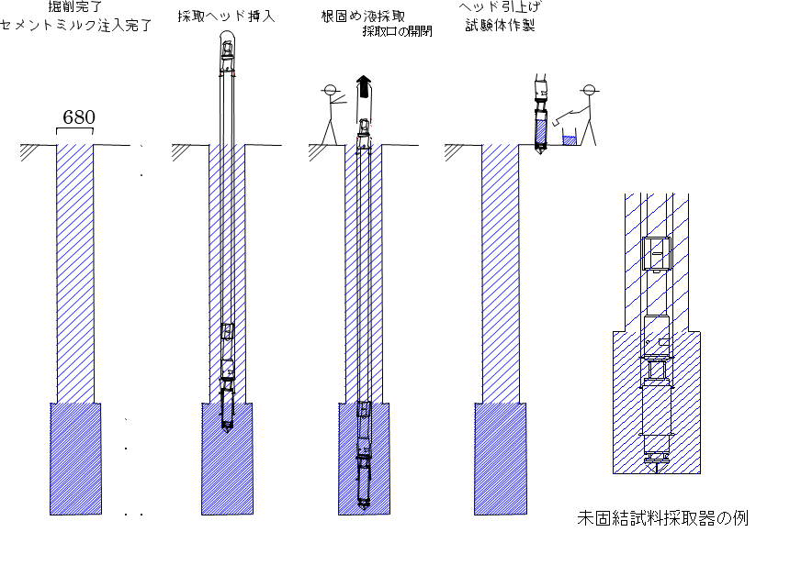
採取器挿入
ソイルセメント採取
採取口の開閉
採取器引上げ
供試体作製

 | 4.6 外観および物性調査
 | 根固め部が適切に撹拌混合されているか、採取された試料が根固め部から採取されたものか
 | などを調査し、未固結試料として適合しているかを以下の項目を参考に判断する。
 | 不適合と判断された場合は、対策を協議の上再施工し採取する。

 |  | 調査項目 |  |  | 目的 |  |  |  | 調査方法 |  | 関連装置 | 判定の目安の例
 | 外観 | 色合い |  |  | 支持層土砂、セメントミルク |  |  |  | 目視 |  |  | セメントミルクに近い色
 |  |  |  |  | の混入状況を調査する
 |  | 混合状況 |  |  | 泥塊の有無 |  |  |  | 目視 |  | ふるい | 10％未満
 |  |  |  |  | 泥塊の大きさ |  |  |  | 目視 |  | ふるい | ゴルフボール大
 | 物性 | 密度 |  |  | セメントミルクの混入状況 |  |  |  | 密度測定 |  | マッドバランス | セメントミルクに近い値以上
 |  | 温度 |  |  | セメントミルクの混入状況 |  |  |  | 温度測定 |  | 温度計 | 同上
 |  | 採取量 |  |  | 試料作製に十分かを確認 |  |  |  | 目視 |  | バケツなど

 | 観察・調査結果を記録用紙に記載する。

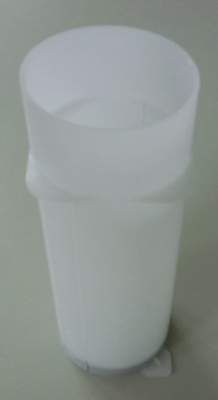
 | 4.7 供試体の作製
 | ① | 採取した未固結試料のうち採取口付近の上澄み液は捨てる。
 | ② | 供試体はモールドでの作製を標準とし、標準寸法はφ50mm、高さ100mm
 |  | 以上とする。
 | ③ | 採取試料内の10mm以上の礫は取り除く。
 |  | （モールド径φ50mmの1/3以上 JIS A 1107 コンクリートからのコアの採取
 |  | 方法及び圧縮試験方法）
 | ④ | 標準作製本数は、12本以上とする。予備が3本以上作製できると良い。
 |  | （材齢3日強度用、材齢7日強度用、材齢28日強度用、予備用を各3本以上）
 |  | 採取量が少ない場合は、材齢7日強度用、材齢28日強度用を優先する。
 | ⑤ | 作製方法は、3層以上に分けて投入し、各層毎にタッピングして気泡を取り
 |  | 除く。（ブリーディングすることを想定し、2cm程度嵩上げをする）
 |  | その後、薄膜ビニール等で封かんする。 |  |  |  |  |  |  |  |  |  |  |  | 【 モールド（例） 】

 | 4.8 供試体の養生
 | 供試体の養生は、試料の固化強度に大きく影響するので慎重に行う。特に気温の低い時期や地
 | 域では、適切な養生装置を準備しておくことが重要である。養生に関する留意点を以下に示す。
 | ① | 採取から養生開始までの時間は短いほど良い。
 | ② | 保温および湿潤状態確保のため、現場においてはクーラーボックス等の養生箱を用意する。
 |  | 養生箱は原則、室内に置き、供試体を適切な温度（地中の温度程度の20℃前後）で乾燥しな
 |  | い環境下で養生するよう配慮する。硬化するまでは（1日～2日程度）静置する。
 | ③ | 硬化後、試験場へ移動させる。また、供試体間の隙間には間詰めなどで転倒防止を行う。試験
 |  | 場では標準養生（20℃の水中にて養生）とする。

計画サイクルタイム
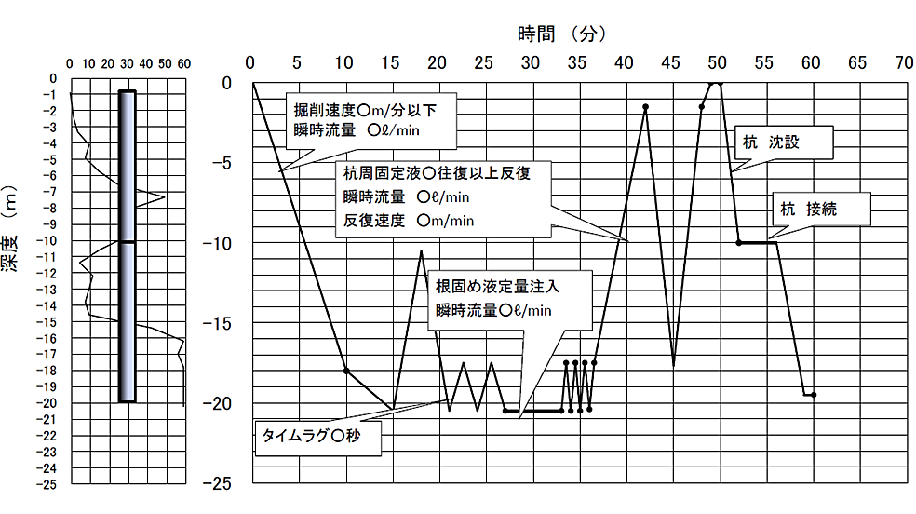
２． | 杭の計画サイクルタイム(例）

